项目需求
物资名称 | 规格参数 | 数量 | 单位 | 参考图片 | 备注
角膜地形图仪 | 1. Placido盘：≥24环 2. 采样点数：≥8000点 3. 角膜覆盖：10 mm 4. 曲率半径：5～11 mm 5. 测量误差：±0.05 mm 6. 附加功能：轴向/切向/高度图、提供 K 值、e 值、Q 值及瞳孔信息等关键参数；E/Q离心率、Kappa角测量、波前像差 7. 自动拍摄，3秒出图，带圆锥角膜分级算法 | 2 | 台 | 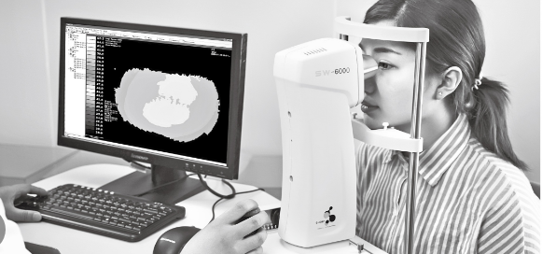 | 需要安装，需要本地售后，能保证维修时间在48小时内

